平均年齢
18. | 平均年齢

 | 時点 2010(H22)年10月1日（５年毎）
 | 単位 歳 |  |  |  |  |  |  |  | 偏差値 |  | 40.7
順位 |  | 都道府県名 |  | 数 値 |  |  | 順位 | 都道府県名 |  | 数 値

 |  | 0 | 全 国 |  | 45.0 | 0.0 | 24 | 0 | 山 梨 |  | 45.8
1 |  | 0 | 秋 田 |  | 49.3 | 0.0 | 25 | 0 | 岡 山 |  | 45.7
2 |  | 0 | 島 根 |  | 48.4 | 0.0 | 26 | 0 | 佐 賀 |  | 45.6
2 |  | 0 | 高 知 |  | 48.4 | 0.0 | 27 | 0 | 静 岡 |  | 45.4
4 |  | 0 | 山 口 |  | 47.7 | 0.0 | 27 | 0 | 三 重 |  | 45.4
5 |  | 0 | 山 形 |  | 47.6 | 0.0 | 27 | 0 | 奈 良 |  | 45.4
5 |  | 0 | 徳 島 |  | 47.6 | 0.0 | 30 | 0 | 群 馬 |  | 45.3
7 |  | 0 | 岩 手 |  | 47.4 | 0.0 | 30 | 0 | 石 川 |  | 45.3
8 |  | 0 | 和歌山 |  | 47.3 | 0.0 | 30 | 0 | 岐 阜 |  | 45.3
9 |  | 0 | 愛 媛 |  | 47.1 | 0.0 | 30 | 0 | 広 島 |  | 45.3
10 |  | 0 | 青 森 |  | 47.0 | 0.0 | 34 | 0 | 茨 城 |  | 44.9
10 |  | 0 | 新 潟 |  | 47.0 | 0.0 | 34 | 0 | 兵 庫 |  | 44.9
12 |  | 0 | 富 山 |  | 46.9 | 0.0 | 36 | 0 | 栃 木 |  | 44.8
12 |  | 0 | 鳥 取 |  | 46.9 | 0.0 | 36 | 0 | 京 都 |  | 44.8
12 |  | 0 | 大 分 |  | 46.9 | 0.0 | 38 | 0 | 宮 城 |  | 44.6
15 |  | 0 | 長 崎 |  | 46.8 | 0.0 | 39 | 0 | 福 岡 |  | 44.5
15 |  | 0 | 鹿児島 |  | 46.8 | 0.0 | 40 | ◎ | 千 葉 |  | 44.3
17 |  | 0 | 香 川 |  | 46.7 | 0.0 | 40 | 0 | 大 阪 |  | 44.3
18 |  | 0 | 長 野 |  | 46.6 | 0.0 | 42 | 0 | 東 京 |  | 43.8
19 |  | 0 | 北海道 |  | 46.5 | 0.0 | 43 | 0 | 埼 玉 |  | 43.6
19 |  | 0 | 宮 崎 |  | 46.5 | 0.0 | 44 | 0 | 神奈川 |  | 43.4
21 |  | 0 | 熊 本 |  | 46.2 | 0.0 | 45 | 0 | 滋 賀 |  | 43.1
22 |  | 0 | 福 島 |  | 46.1 | 0.0 | 46 | 0 | 愛 知 |  | 42.9
23 |  | 0 | 福 井 |  | 46.0 | 0.0 | 47 | 0 | 沖 縄 |  | 40.7

平均年齢
千 葉 | 44.3
北海道 | 46.5
青 森 | 47
岩 手 | 47.4
宮 城 | 44.6
秋 田 | 49.3
山 形 | 47.6
福 島 | 46.1
茨 城 | 44.9
栃 木 | 44.8
群 馬 | 45.3
埼 玉 | 43.6
東 京 | 43.8
神奈川 | 43.4
新 潟 | 47
富 山 | 46.9
石 川 | 45.3
福 井 | 46
山 梨 | 45.8
長 野 | 46.6
岐 阜 | 45.3
静 岡 | 45.4
愛 知 | 42.9
三 重 | 45.4
滋 賀 | 43.1
京 都 | 44.8
大 阪 | 44.3
兵 庫 | 44.9
奈 良 | 45.4
和歌山 | 47.3
鳥 取 | 46.9
島 根 | 48.4
岡 山 | 45.7
広 島 | 45.3
山 口 | 47.7
徳 島 | 47.6
香 川 | 46.7
愛 媛 | 47.1
高 知 | 48.4
福 岡 | 44.5
佐 賀 | 45.6
長 崎 | 46.8
熊 本 | 46.2
大 分 | 46.9
宮 崎 | 46.5
鹿児島 | 46.8
沖 縄 | 40.7

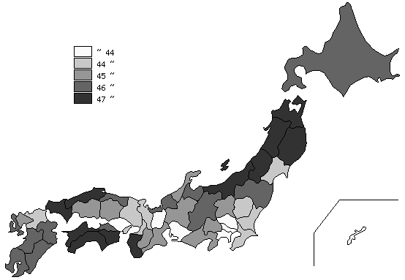
千葉県の推移
平成2年 | 36 | 44
平成7年 | 38.1 | 43
平成12年 | 40.3 | 42
平成17年 | 42.4 | 42
平成22年 | 44.3 | 40

《摘 要》 ・資料出所 総務省統計局「平成22年国勢調査」

